Indicadores Tablero
 | Margen Financiero Promedio | Disponiblidades / Captaciones a la vista
 | Margen Financiero Bruto / Activo | Nombre | Cuenta | diciembre 23 | enero 24 | febrero 24 | marzo 24 | abril 24 | mayo 24 | junio 24 | julio 24 | agosto 24 | septiembre 24 | octubre 24 | noviembre 24 | diciembre 24 | enero 25 | febrero 25 | marzo 25 | abril 25 | mayo 25 | junio 25 | julio 25 | agosto 25 | septiembre 25 | octubre 25 | noviembre 25 | diciembre 25 | enero 26 | febrero 26 | marzo 26 | abril 26 | mayo 26 | junio 26 | julio 26
Jul-25 | 5.89% | Disponibilidades | 11000000 | 575,469,580.85 | 712,498,007.32 | 595,025,563.95 | 535,208,814.65 | 697,679,048.39 | 696,618,268.28 | 750,198,749.37 | 692,382,799.47 | 812,362,618.78 | 808,857,007.88 | 674,670,197.27 | 800,957,718.41 | 749,957,297.18 | 730,990,629.72 | 840,911,370.73 | 800,270,968.24 | 950,858,786.44 | 875,530,702.42 | 842,328,738.63 | 1,162,897,381.17 | 1,294,067,839.31 | 1,158,780,393.73 | 1,143,560,628.51 | 1,263,657,979.99 | 1,191,429,603.63 | 902,605,401.43 | 1,002,655,840.45 | 934,212,378.72 | 995,699,314.14 | 1,225,199,364.30 | 1,052,284,600.59 | 1,135,998,525.20
Aug-25 | 5.84% | Captaciones a la vista | 21100000 | 1,643,191,280.53 | 1,610,374,923.85 | 1,743,472,674.60 | 1,797,254,536.77 | 1,587,033,435.70 | 1,688,328,920.63 | 1,792,583,405.87 | 1,666,979,755.92 | 1,593,361,827.45 | 1,569,204,187.08 | 1,524,702,758.16 | 1,595,123,899.54 | 1,627,584,756.66 | 1,804,674,700.08 | 1,892,771,474.81 | 1,802,794,435.46 | 1,842,050,123.48 | 1,726,797,074.10 | 1,643,619,045.69 | 1,765,586,607.96 | 1,855,694,125.24 | 1,790,319,024.02 | 1,640,713,916.61 | 1,844,505,313.85 | 1,795,095,529.82 | 1,807,590,419.86 | 1,964,753,623.17 | 1,763,276,389.34 | 1,726,754,047.20 | 1,679,187,562.78 | 1,668,542,576.99 | 1,806,589,927.10
Sep-25 | 5.91%
Oct-25 | 5.94%
Nov-25 | 5.90% | Jul-24 | 41.54%
Dec-25 | 5.97% | Aug-24 | 50.98%
Jan-26 | 6.00% | Sep-24 | 51.55%
Feb-26 | 5.97% | Oct-24 | 44.25%
Mar-26 | 6.01% | Nov-24 | 50.21%
Apr-26 | 6.06% | Dec-24 | 46.08%
May-26 | 6.01% | Jan-25 | 40.51%
Jun-26 | 5.83% | Feb-25 | 44.43%
Jul-26 | 5.79% | Mar-25 | 44.39%
PROMEDIO | 5.93% | Apr-25 | 51.62%
 |  | May-25 | 50.70%
 |  | Jun-25 | 51.25%
 |  | Jul-25 | 65.86%
 |  | Aug-25 | 69.73%
 |  | Sep-25 | 64.72%
 |  | Oct-25 | 69.70%
 |  | Nov-25 | 68.51%
 |  | Dec-25 | 68.51%
 |  | Jan-26 | 66.37%
 |  | Feb-26 | 51.03%
 |  | Mar-26 | 44.39%
 |  | Apr-26 | 57.66%
 |  | May-26 | 72.96%
 |  | Jun-26 | 63.07%
 |  | Jul-26 | 62.88%

Disponibilidades / Captacones a la vista

Cartera de crédito
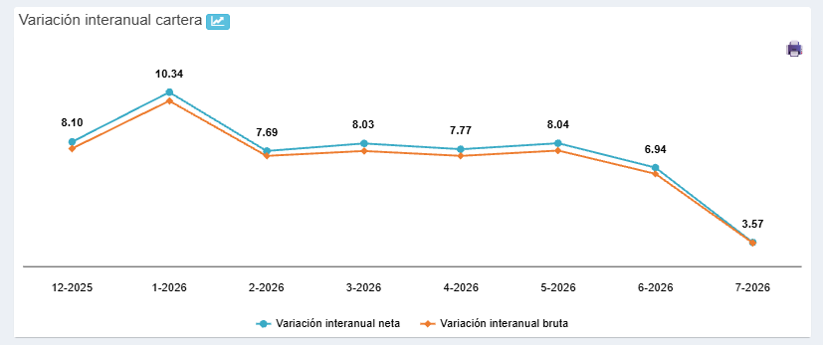
Nombre | Cuenta | diciembre 23 | enero 24 | febrero 24 | marzo 24 | abril 24 | mayo 24 | junio 24 | julio 24 | agosto 24 | septiembre 24 | octubre 24 | noviembre 24 | diciembre 24 | enero 25 | febrero 25 | marzo 25 | abril 25 | mayo 25 | junio 25 | julio 25 | agosto 25 | septiembre 25 | octubre 25 | noviembre 25 | diciembre 25 | enero 26 | febrero 26 | marzo 26 | abril 26 | mayo 26 | junio 26 | julio 26
Cartera de crédito | 13000000 | 7,097,111,451.62 | 7,092,749,766.95 | 7,141,099,326.10 | 7,264,149,084.49 | 7,232,342,694.54 | 7,270,076,250.92 | 7,440,182,068.96 | 7,509,585,971.94 | 7,614,081,878.15 | 7,609,275,328.27 | 7,685,240,531.92 | 7,792,352,621.24 | 7,873,130,512.17 | 7,838,672,569.05 | 8,003,781,808.16 | 7,965,537,268.09 | 8,028,125,423.08 | 8,081,070,695.02 | 8,126,218,811.44 | 8,379,522,960.72 | 8,471,540,636.56 | 8,507,575,524.69 | 8,554,704,182.61 | 8,557,986,009.03 | 8,511,084,393.98 | 8,648,851,781.46 | 8,619,629,536.41 | 8,605,455,191.90 | 8,652,078,476.02 | 8,730,575,837.26 | 8,690,414,754.17 | 8,678,559,325.20

 | Variación interanual neta | Variación interanual bruta
Dec-25 | 8.1 | 7.8
Jan-26 | 10.34 | 9.95
Feb-26 | 7.69 | 7.47
Mar-26 | 8.03 | 7.69
Apr-26 | 7.77 | 7.47
May-26 | 8.04 | 7.71
Jun-26 | 6.94 | 6.66
Jul-26 | 3.57 | 3.55

Variaciones ER
 | VARIACIÓN MENSUAL |  |  |  |  |  |  |  | VARIACIÓN TRIMESTRAL |  |  |  |  |  |  |  |  | VARIACIÓN INTERANUAL
 | Estado de Resultado |  |  |  |  |  |  |  | Estado de Resultado |  |  |  |  |  |  |  |  | Estado de Resultado
 | millones de colones |  |  |  |  |  |  |  | millones de colones |  |  |  |  |  |  |  |  | millones de colones

Variación mensual entre julio y junio 2026
2025

 |  |  |  |  |  |  |  |  |  |  |  |  | I TRIM | II TRIM
 |  | jun. 2025 | jul. 2025 | jul. 2025 | jun. 2026 | jul. 2026 | Variación Absoluta | Variación Relativa |  | mar. 2024 | jun. 2024 | sep. 2025 | mar. 2025 | jun. 2025 | sep. 2026 | Variación Absoluta | Variación Relativa |  | ago. 2023 | ago. 2024 | ago. 2025 | ago. 2026 | Variación Absoluta | Variación Relativa
Ingresos financieros por disponibilidades |  | 7.69 | 8.11 | 8.11 | 3.46 | 3.95 | 0.49 | 14.21% | Ingresos financieros por disponibilidades | 7.43 | 12.96 | 9.01 | 4.41 | 7.69 | 3.95 | 3.27 | 74.11% | Ingresos financieros por disponibilidades | 12.99 | 16.10 | 8.53 | 4.39 | (4.14) | -48.51%
Ingresos financieros por instrum. financieros |  | 394.36 | 456.46 | 456.46 | 452.19 | 528.13 | 75.94 | 16.79% | Ingresos financieros por instrum. financieros | 246.00 | 481.48 | 583.56 | 205.95 | 394.36 | 528.13 | 188.41 | 91.48% | Ingresos financieros por instrum. financieros | 679.62 | 621.21 | 518.38 | 602.95 | 84.57 | 16.31%
Productos por cartera de crédito vigente |  | 1,715.14 | 2,010.54 | 2,010.54 | 2,028.30 | 2,377.63 | 349.33 | 17.22% | Productos por cartera de crédito vigente | 831.80 | 1,616.17 | 2,627.44 | 859.85 | 1,715.14 | 2,377.63 | 855.29 | 99.47% | Productos por cartera de crédito vigente | 2,124.34 | 2,168.29 | 2,324.54 | 2,751.01 | 426.46 | 18.35%
Productos por cartera de crédito vencida |  | 1,358.06 | 1,593.68 | 1,593.68 | 1,242.28 | 1,457.08 | 214.80 | 17.29% | Productos por cartera de crédito vencida | 695.81 | 1,411.16 | 2,006.93 | 693.12 | 1,358.06 | 1,457.08 | 664.94 | 95.93% | Productos por cartera de crédito vencida | 1,854.52 | 1,892.22 | 1,810.05 | 1,651.13 | (158.92) | -8.78%
Otros ingresos financieros |  | 43.13 | 49.73 | 49.73 | 25.44 | 29.45 | 4.01 | 15.74% | Otros ingresos financieros | 32.90 | 67.66 | 64.71 | 21.31 | 43.13 | 29.45 | 21.82 | 102.42% | Otros ingresos financieros | 75.41 | 89.54 | 56.54 | 33.43 | (23.11) | -40.87%
Total de ingresos financieros |  | 3,518.37 | 4,118.52 | 4,118.52 | 3,751.67 | 4,396.23 | 644.57 | 17.18% | Total de ingresos financieros | 1,813.94 | 3,589.43 | 5,291.65 | 1,784.64 | 3,518.37 | 4,396.23 | 1,733.73 | 97.15% | Total de ingresos financieros | 4,746.88 | 4,787.36 | 4,718.03 | 5,042.90 | 324.87 | 6.89%
Gastos financieros por oblig.con público |  | 1,209.10 | 1,411.71 | 1,411.71 | 1,157.29 | 1,358.66 | 201.37 | 17.40% | Gastos financieros por oblig.con público | 736.82 | 1,474.65 | 1,805.66 | 614.60 | 1,209.10 | 1,358.66 | 594.51 | 96.73% | Gastos financieros por oblig.con público | 1,960.02 | 1,941.90 | 1,610.20 | 1,555.29 | (54.92) | -3.41%
Gastos financieros por oblig. con entidades |  | 502.58 | 582.38 | 582.38 | 566.79 | 662.03 | 95.24 | 16.80% | Gastos financieros por oblig. con entidades | 264.65 | 522.32 | 741.15 | 254.13 | 502.58 | 662.03 | 248.45 | 97.76% | Gastos financieros por oblig. con entidades | 721.10 | 667.78 | 661.78 | 756.60 | 94.82 | 14.33%
Gastos financieros cuentas por pagar diversas |  | 0.00 | 0.00 | 0.00 | 0.00 | 0.00 | 0.00 | #DIV/0! | Gastos financieros cuentas por pagar diversas | 0.00 | 0.00 | 0.00 | 0.00 | 0.00 | 0.00 | 0.00 | #DIV/0! | Gastos financieros cuentas por pagar diversas | 0.00 | 0.00 | 0.00 | 0.00 | 0.00 | #DIV/0!
Gastos por obligaciones subordinadas |  | 0.00 | 0.00 | 0.00 | 0.00 | 0.00 | 0.00 | #DIV/0! | Gastos por obligaciones subordinadas | 0.00 | 0.00 | 0.00 | 0.00 | 0.00 | 0.00 | 0.00 | #DIV/0! | Gastos por obligaciones subordinadas | 0.00 | 0.00 | 0.00 | 0.00 | 0.00 | #DIV/0!
Otros gastos financieros |  | 80.65 | 94.30 | 94.30 | 88.90 | 104.18 | 15.28 | 17.19% | Otros gastos financieros | 43.70 | 95.13 | 122.48 | 41.79 | 80.65 | 104.18 | 38.86 | 93.00% | Otros gastos financieros | 166.35 | 122.12 | 107.59 | 118.07 | 10.48 | 9.74%
Total de gastos financieros |  | 1,792.34 | 2,088.39 | 2,088.39 | 1,812.98 | 2,124.87 | 311.89 | 17.20% | Total de gastos financieros | 1,045.16 | 2,092.09 | 2,669.30 | 910.52 | 1,792.34 | 2,124.87 | 881.82 | 96.85% | Total de gastos financieros | 2,847.48 | 2,731.81 | 2,379.57 | 2,429.96 | 50.39 | 2.12%
Ingresos por recuperación de activos |  | 33.28 | 33.65 | 33.65 | 36.60 | 37.98 | 1.39 | 3.79% | Ingresos por recuperación de activos | 0.00 | 42.67 | 46.65 | 33.28 | 33.28 | 37.98 | 0.00 | 0.00% | Ingresos por recuperación de activos | 22.84 | 42.67 | 46.65 | 37.98 | (8.67) | -18.58%
Por estimación de deterioro de activos |  | 305.55 | 353.01 | 353.01 | 418.19 | 483.23 | 65.04 | 15.55% | Por estimación de deterioro de activos | 126.97 | 249.09 | 458.01 | 182.06 | 305.55 | 483.23 | 123.48 | 67.82% | Por estimación de deterioro de activos | 247.38 | 402.57 | 418.01 | 536.54 | 118.52 | 28.35%
Resultado financiero bruto |  | 1,453.77 | 1,710.75 | 1,710.75 | 1,557.09 | 1,826.11 | 269.02 | 17.28% | Resultado financiero bruto | 641.81 | 1,290.91 | 2,210.99 | 725.33 | 1,453.77 | 1,826.11 | 728.43 | 100.43% | Resultado financiero bruto | 1,674.86 | 1,695.65 | 1,967.10 | 2,114.39 | 147.29 | 7.49%
Ganancias por DF y UD |  | 90.81 | 97.26 | 97.26 | 226.81 | 244.16 | 17.35 | 7.65% | Ganancias por DF y UD | 82.51 | 172.84 | 125.05 | 49.83 | 90.81 | 244.16 | 40.99 | 82.26% | Ganancias por DF y UD | 324.94 | 215.90 | 106.85 | 259.25 | 152.40 | 142.64%
Pérdidas por DC y UD |  | 70.32 | 74.85 | 74.85 | 172.36 | 184.83 | 12.46 | 7.23% | Pérdidas por DC y UD | 77.41 | 187.56 | 93.26 | 33.58 | 70.32 | 184.83 | 36.74 | 109.41% | Pérdidas por DC y UD | 263.88 | 228.53 | 82.57 | 194.49 | 111.92 | 135.55%
Resultado por DC y UD |  | 20.49 | 22.41 | 22.41 | 54.45 | 59.33 | 4.89 | 8.98% | Resultado por DC y UD | 5.11 | (14.72) | 31.78 | 16.24 | 20.49 | 59.33 | 4.24 | 26.13% | Resultado por DC y UD | 61.06 | (12.63) | 24.28 | 64.76 | 40.48 | 166.76%
Total otros ingresos de operación |  | 203.11 | 236.32 | 236.32 | 237.63 | 270.20 | 32.58 | 13.71% | Total otros ingresos de operación | 98.46 | 206.54 | 305.07 | 109.57 | 203.11 | 270.20 | 93.54 | 85.37% | Total otros ingresos de operación | 358.76 | 336.22 | 271.49 | 301.72 | 30.23 | 11.13%
Total otros gastos de operación |  | 286.71 | 332.42 | 332.42 | 330.64 | 393.47 | 62.84 | 19.00% | Total otros gastos de operación | 95.63 | 183.10 | 424.75 | 145.31 | 286.71 | 393.47 | 141.41 | 97.32% | Total otros gastos de operación | 315.27 | 251.50 | 370.26 | 451.05 | 80.79 | 21.82%
Resultado operacional bruto |  | 1,390.65 | 1,637.06 | 1,637.06 | 1,518.53 | 1,762.17 | 243.65 | 16.04% | Resultado operacional bruto | 649.75 | 1,299.64 | 2,123.08 | 705.84 | 1,390.65 | 1,762.17 | 684.81 | 97.02% | Resultado operacional bruto | 1,779.41 | 1,767.74 | 1,892.61 | 2,029.82 | 137.21 | 7.25%
Gastos administrativos |  |  |  |  |  |  |  |  | Gastos administrativos |  |  |  |  |  |  |  |  | Gastos administrativos
Por gastos de personal |  | 552.65 | 644.34 | 644.34 | 614.04 | 719.74 | 105.70 | 17.21% | Por gastos de personal | 291.15 | 587.44 | 828.48 | 279.82 | 552.65 | 719.74 | 272.84 | 97.50% | Por gastos de personal | 796.52 | 776.07 | 734.68 | 822.54 | 87.86 | 11.96%
Por otros gastos de administración |  | 484.57 | 566.68 | 566.68 | 499.09 | 576.63 | 77.54 | 15.54% | Por otros gastos de administración | 239.35 | 514.61 | 736.15 | 242.27 | 484.57 | 576.63 | 242.30 | 100.01% | Por otros gastos de administración | 744.49 | 701.69 | 653.37 | 666.05 | 12.68 | 1.94%
Total gastos administrativos |  | 1,037.23 | 1,211.02 | 1,211.02 | 1,113.13 | 1,296.37 | 183.25 | 16.46% | Total gastos administrativos | 530.50 | 1,102.04 | 1,564.63 | 522.09 | 1,037.23 | 1,296.37 | 515.14 | 98.67% | Total gastos administrativos | 1,541.02 | 1,477.76 | 1,388.05 | 1,488.59 | 100.54 | 7.24%
Resultado operacional neto |  | 353.43 | 426.04 | 426.04 | 405.40 | 465.80 | 60.40 | 14.90% | Resultado operacional neto | 119.25 | 197.59 | 558.46 | 183.75 | 353.43 | 465.80 | 169.67 | 92.34% | Resultado operacional neto | 238.39 | 289.98 | 504.56 | 541.23 | 36.67 | 7.27%
Participaciones sobre la utilidad |  | 15.32 | 18.50 | 18.50 | 17.60 | 20.16 | 2.56 | 14.56% | Participaciones sobre la utilidad | 5.85 | 7.38 | 24.20 | 7.99 | 15.32 | 20.16 | 7.33 | 91.82% | Participaciones sobre la utilidad | 9.19 | 12.45 | 21.89 | 23.59 | 1.70 | 7.76%
Resultado del periodo |  | 338.11 | 407.54 | 407.54 | 387.80 | 445.64 | 57.84 | 14.91% | Resultado del periodo | 113.40 | 190.21 | 534.26 | 175.77 | 338.11 | 445.64 | 162.34 | 92.36% | Resultado del periodo | 229.20 | 277.53 | 482.66 | 517.64 | 34.97 | 7.25%

Composición
Composición del activo
Composición del activo |  |  |  | cuenta contable
Cartera de crédito | 8,690.41 | 72.50% |  | 13000000
Inv. en instrumentos financieros | 1,847.95 | 15.42% |  | 12000000
Disponibiliades | 1,052.28 | 8.78% |  | 11000000
Otros activos | 395.32 | 3.30% |  | 18000000
Total de activos | 11,985.96 | 100.00% |  | 10000000

Principales variaciones del activo
 | Jun.24 - Set.24 | Set.24-Dic.24 | Dic.24-Mar.25 | Mar.25-Jun.25 | cuenta contable | Selección trimestral, se debe restar los siguientes periódos:
Cartera de crédito | 412 | 283 | 278 | 441 | 13000000 | Setiembre 2024 - Junio 2024
Inv. en instrumentos financieros | -318 | 209 | 191 | 287 | 12000000 | Diciembre 2024 - setiembre 2024
Disponibiliades | -118 | -45 | 39 | 74 | 11000000 | Marzo 2025 - Diciembre 2024
Otros activos | 15 | 28 | -12 | 63 | 18000000 | Junio 2025 - marzo 2025
Principales variaciones del activo Variación absoluta entre períodos - ¢ millones

LOS DATOS DE LAS IMÁGENES SON ILUSTRATIVAS

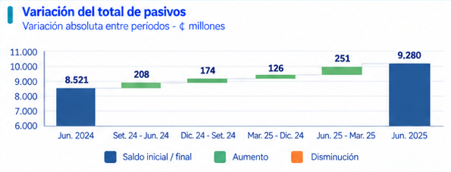
Variación del total de pasivos

Datos para construir gráfico | cuenta contable
Total pasivo | 2000000
Jun-24 | 8521
Jun-25 | 280
Variaciones
saldo pasivo de setiembre 2024 - junio 2024
saldo pasivo de diciembre 2024 - setiembre 2024
saldo pasivo marzo 2025 - diciembre 2024
saldo pasivo junio 2025 - marzo 2025
Cuando aumenta se pinta en verde y cuando disminuye se pinta en naranja

Principales variaciones del pasivo con costo
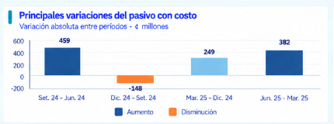
Datos para construir gráfico | cuenta contable
Saldo pasivo con costo | 21000000+23000000
Variaciones
saldo pasivo con costo de setiembre 2024 - junio 2024
saldo pasivo con costo de diciembre 2024 - setiembre 2024
saldo pasivo con costo marzo 2025 - diciembre 2024
saldo pasivo con costo junio 2025 - marzo 2025
Cuando aumenta se pinta en verde y cuando disminuye se pinta en naranja

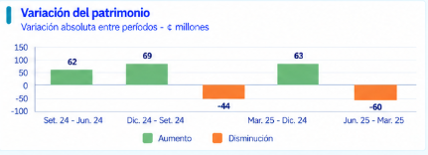
Variación del patrimonio

Datos para construir gráfico | cuenta contable
Saldo patrimonio | 3000000
Variaciones
saldo patrimonio de setiembre 2024 - junio 2024
saldo patrimonio de diciembre 2024 - setiembre 2024
saldo patrimonio marzo 2025 - diciembre 2024
saldo pasivo con costo junio 2025 - marzo 2025
Cuando aumenta se pinta en verde y cuando disminuye se pinta en naranja

COMPOSICIÓN ESTADO DE RESULTADOS
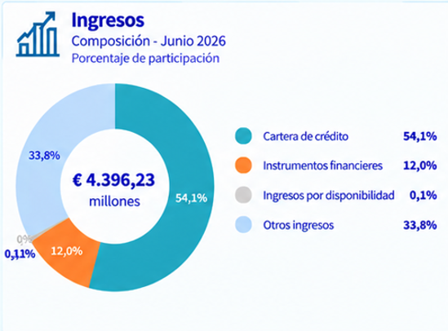
Composición de los ingresos - Agosto 2026

Datos para construir el gráfico | cuenta contable
Cartera de crédito | 513000000+514000000
Instrumentos financieros | 512000000
Disponibilidades | 511000000
Otros ingresos | 519000000

EJEMPLO COOPECAR
Cuentas | Aug-26 | Participación
Cartera de crédito | ₡709.14 | 94.79%
Instrumentos financieros | ₡34.53 | 4.62%
Disponibilidades | ₡4.47 | 0.60%
Otros ingresos | ₡0.00 | 0.00%
TOTAL INGRESOS FINANCIEROS | ₡748.14

Nombre | Cuenta | agosto 26
Ingresos financieros por disponibilidades | 51100000 | 4,468,245.60
Ingresos financieros por instrum. financieros | 51200000 | 34,531,466.40
Productos por cartera de crédito vigente | 51300000 | 539,036,945.10
Productos por cartera de crédito vencida | 51400000 | 170,100,143.60
Otros ingresos financieros | 51900000
Total ingresos financieros |  | 748,136,800.70

EVOLUCIÓN DE LOS INGRESOS FINANCIEROS |  | nombre cuenta | Ingresos financ
 |  | cuenta contable | 51000000

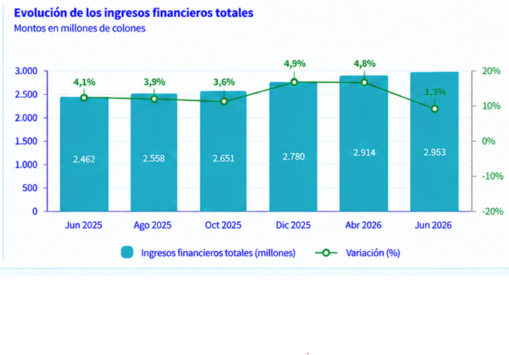
Aug-24 | ₡789.90
Sep-24 | ₡885.00
Oct-24 | ₡981.93
Nov-24 | ₡1,075.04
Dec-24 | ₡1,170.79
Jan-25 | ₡95.79
Feb-25 | ₡184.10
Mar-25 | ₡280.09
Apr-25 | ₡372.81
May-25 | ₡468.16
Jun-25 | ₡562.43
Jul-25 | ₡659.63
Aug-25 | ₡757.05 | -4.16%
Sep-25 | ₡851.96 | -3.73%
Oct-25 | ₡948.93 | -3.36%
Nov-25 | ₡1,042.25 | -3.05%
Dec-25 | ₡1,138.88 | -2.73%
Jan-26 | ₡96.21 | 0.44%
Feb-26 | ₡183.43 | -0.36%
Mar-26 | ₡279.98 | -0.04%
Apr-26 | ₡371.97 | -0.23%
May-26 | ₡464.74 | -0.73%
Jun-26 | ₡557.33 | -0.91%
Jul-26 | ₡653.31 | -0.96%
Aug-26 | ₡748.63 | -1.11%

 | Ingresos Financieros | Variación Interanual
Aug-25 | ₡757.05 | -4.16%
Sep-25 | ₡851.96 | -3.73%
Oct-25 | ₡948.93 | -3.36%
Nov-25 | ₡1,042.25 | -3.05%
Dec-25 | ₡1,138.88 | -2.73%
Jan-26 | ₡96.21 | 0.44%
Feb-26 | ₡183.43 | -0.36%
Mar-26 | ₡279.98 | -0.04%
Apr-26 | ₡371.97 | -0.23%
May-26 | ₡464.74 | -0.73%
Jun-26 | ₡557.33 | -0.91%
Jul-26 | ₡653.31 | -0.96%
Aug-26 | ₡748.63 | -1.11%

Composición de los gato - Agosto 2026

Datos para construir el gráfico | cuenta contable
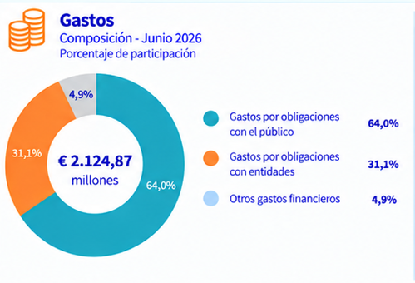
Gastos por obligaciones con el público | 41100000
Gastos por obligacones con entidades | 41300000
Otros gastos financieros | 41900000
Total gastos financieros | 41000000

EJEMPLO COOPECAR
Cuentas | Aug-26 | Participación
Gastos por obligaciones con el público | 274,096,525.60 | 98.17%
Gastos por obligacones con entidades | 4,975,999.40 | 1.78%
Otros gastos financieros | 140,500.00 | 0.05%
Total gastos financieros | 279,213,025.00

EVOLUCIÓN DE LOS GASTOS FINANCIEROS |  | nombre cuenta | Gastos financ
 |  | cuenta contable | 41000000

 | Aug-24 | 333,548,614.85
 | Sep-24 | 373,166,946.90
 | Oct-24 | 413,846,765.93
 | Nov-24 | 453,800,429.13
 | Dec-24 | 493,381,947.98
 | Jan-25 | 37,816,027.15
 | Feb-25 | 72,693,076.20
 | Mar-25 | 112,464,240.29
 | Apr-25 | 149,750,646.58
 | May-25 | 187,328,646.75
 | Jun-25 | 225,597,209.54
 | Jul-25 | 263,633,240.68
 | Aug-25 | 301,915,666.50 | -9.48%
 | Sep-25 | 339,373,553.01 | -9.06%
 | Oct-25 | 376,795,764.31 | -8.95%
 | Nov-25 | 413,030,817.63 | -8.98%
 | Dec-25 | 451,134,609.93 | -8.56%
 | Jan-26 | 35,163,618.26 | -7.01%
 | Feb-26 | 68,530,875.41 | -5.73%
 | Mar-26 | 104,994,470.45 | -6.64%
 | Apr-26 | 139,710,301.89 | -6.70%
 | May-26 | 174,336,641.34 | -6.94%
 | Jun-26 | 210,089,546.39 | -6.87%
 | Jul-26 | 245,831,646.79 | -6.75%
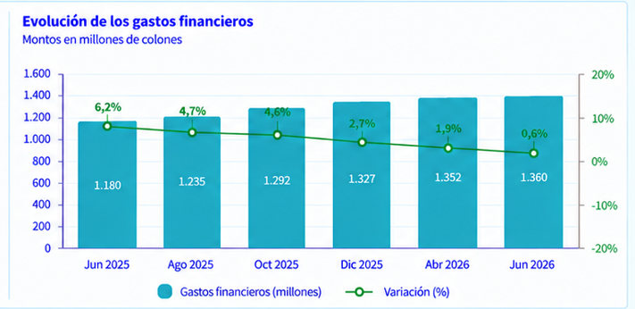
 | Aug-26 | 281,114,376.90 | -6.89%

 |  |  | 1000000
 |  | Gastos Financieros | Variación Interanual
 | Aug-25 | ₡301.92 | -9.48%
 | Sep-25 | ₡339.37 | -9.06%
 | Oct-25 | ₡376.80 | -8.95%
 | Nov-25 | ₡413.03 | -8.98%
 | Dec-25 | ₡451.13 | -8.56%
 | Jan-26 | ₡35.16 | -7.01%
 | Feb-26 | ₡68.53 | -5.73%
 | Mar-26 | ₡104.99 | -6.64%
 | Apr-26 | ₡139.71 | -6.70%
 | May-26 | ₡174.34 | -6.94%
 | Jun-26 | ₡210.09 | -6.87%
 | Jul-26 | ₡245.83 | -6.75%
 | Aug-26 | ₡281.11 | -6.89%

